Tabele zbiorcze
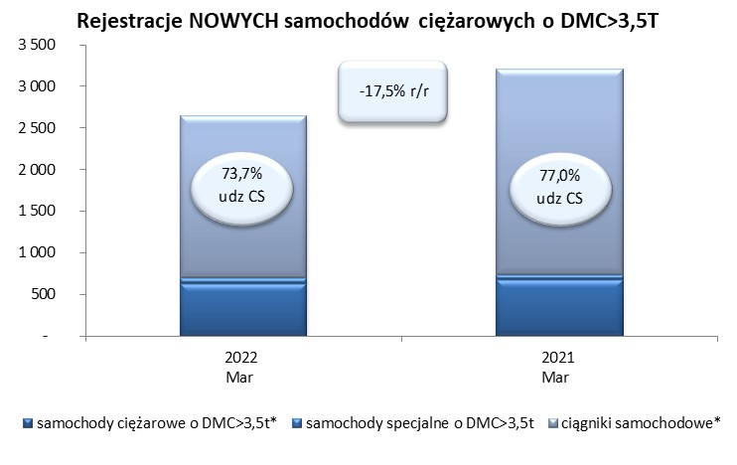
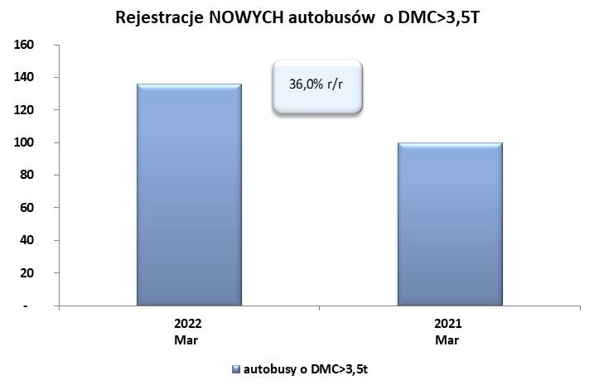
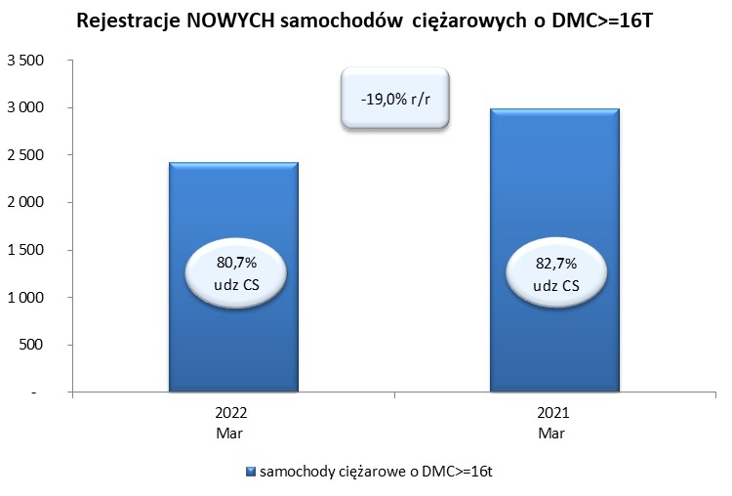
 |  |  |  |  |  | 2022-04-07
PZPM na podstawie danych CEP |  |  |  |  |  | sztuki
PIERWSZE REJESTRACJE NOWYCH POJAZDÓW UŻYTKOWYCH O DMC>3,5T
 | 2022 Mar | 2021 Mar | % zmiana r/r | 2022 Sty - Mar | 2021 Sty - Mar | % zmiana r/r
SAMOCHODY CIĘŻAROWE - RAZEM | 2,650 | 3,213 | -17.5% | 7,217 | 7,468 | -3.4%
samochody ciężarowe o DMC>3,5t* | 629 | 682 | -7.8% | 1,568 | 1,523 | 3.0%
samochody specjalne o DMC>3,5t | 67 | 57 | 17.5% | 190 | 187 | 1.6%
ciągniki samochodowe* | 1,954 | 2,474 | -21.0% | 5,459 | 5,758 | -5.2%
AUTOBUSY - RAZEM | 136 | 100 | 36.0% | 324 | 307 | 5.5%
RAZEM POJAZDY UŻYTKOWE | 2,786 | 3,313 | -15.9% | 7,541 | 7,775 | -3.0%
*/ Nie uwzgledniono rejestracji własnych marek krajowych producentów

